Mininos cuadrados
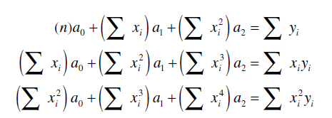

Minimos Cuadrados
x | f(x) |  | x2 | x3 | x4 |  | xy | x2y
-3 | 14 |  | 9 | -27 | 81 |  | -42 | 126
-1 | 4 |  | 1 | -1 | 1 |  | -4 | 4
1 | 2 |  | 1 | 1 | 1 |  | 2 | 2
3 | 8 |  | 9 | 27 | 81 |  | 24 | 72
5 | 22 |  | 25 | 125 | 625 |  | 110 | 550
7 | 44 |  | 49 | 343 | 2401 |  | 308 | 2156

12 | 94 |  | 94 | 468 | 3190 |  | 398 | 2910

a0 | a1 | a2 |  | y's |  | A
6 | 12 | 94 |  | 94 |  | 2
12 | 94 | 468 |  | 398 |  | -1
94 | 468 | 3190 |  | 2910 |  | 1

 |  |  |  |  |  |  | 4

